订货单
江阴市雅仕利针织服饰有限公司
辅料订货单
供应商： | RELAY/Umi Li |  |  |  |  |  | 订单编号： | 20251227-1
 |  |  |  |  |  |  | 按总数这一栏做辅料
STYLE | Item Code | ARTICLE | Colour | GTIN | Order Qty | Back-up Qty | Total Qty | REMARK
款式图 | 产品型号 | 款号 | 颜色 | 条码 | 订单数 | 备品数 | 总数 | 备注
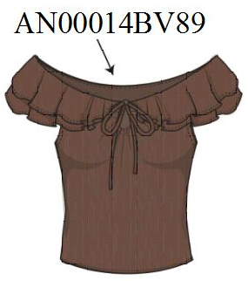 | 纸箱上的GTIN条码贴纸 | AN00014BV89 | ROOT BEER棕色 | 00197880528448 | 188 | 10 | 198 | 按确认画稿
 |  | PO#:P226029 |  | 00197880528424 | 188 | 10 | 198
 |  |  |  | 00197880528431 | 64 | 10 | 74
 |  |  |  | 00197880528462 | 152 | 10 | 162
 |  |  |  | 00197880528455 | 106 | 10 | 116
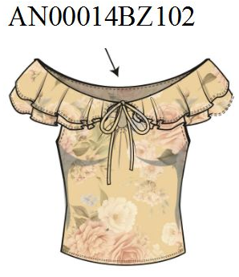 | 纸箱上的GTIN条码贴纸 | AN00014BZ102 | SUNLIGHT黄色印花 | 00197880528417 | 188 | 10 | 198 | 按确认画稿
 |  | PO#:P226029 |  | 00197880528370 | 188 | 10 | 198
 |  |  |  | 00197880528394 | 64 | 10 | 74
 |  |  |  | 00197880528387 | 152 | 10 | 162
 |  |  |  | 00197880528400 | 106 | 10 | 116

收货地址： | 何海平15949295412 江阴市雅仕利针织服饰有限公司 江苏省江阴市祝塘镇环西路31号

